Changelog
Version | Changes below | Notes | Cell
1.113 | Fixed missing Adolescence Rank (Region Lore: own)

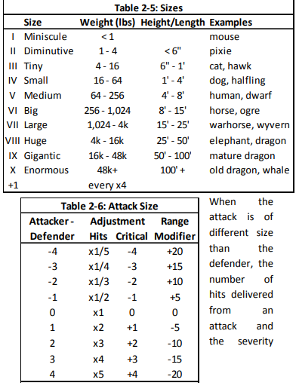
Version | Changes below | Notes | Cell
1.112 | Fixed several links in formulas | Character sheet is now considered "ready to use" | Stats / D39
 | Finished racial height and weights
 | Fixed several typos in races and links
 | Fixed Body Dev & PP progression tables
 | Tweaked some races a bit | These are still subject to change!
 | Added size & weight descriptions
 | Added another racial description link |  | N4

Version | Changes below | Notes | Cell
1.111 | Added Magic Realm for secondary profession |  | Stats / D39
 | Added mean professional bonuses
 | Removed DP cost multipliers from Stats page
 | Removed Planar Lore from Lore - Magical
 | Combined Symbol Lore to Warding Lore
 | Added blanks for Culture- and Region Lore
 | Fixed typos
 | Added Racial Description hyperlinks |  | Stats / N2

Version | Changes below | Notes | Cell
1.110 | Changed all races and cultures to Sword Coast ones
 | Changed height and weight tables

Version | Changes below | Notes | Cell
1.100 | DP Cost multipliers for AG, QU, ST, IN -> 1,0 |  | Stats / L25
 | DP Cost multipliers for ME, RE, EM -> 1,0 |  | Stats / L26
 | Adjusted PP point regeneration | 5 per 8h sleep
 | Removed Open and Closed Spell Lists
 | Converted background spell ranks to hobby ranks
 | Tidied up everyman skills etc displayment
 | Added skill "Absorb Power Points" | Power Manipulations -category; drains PP from items
 | Removed skill "Channeling" | Power Manipulations -category
 | Added dual professions
 | Updated Talents and Flaws | As in Talents & Flaws 1.021.doc

Version | Changes below | Notes | Cell
1.037 | DP Cost multipliers for AG, QU, ST, IN -> 0,8 |  | Stats / L25
 | DP Cost multipliers for ME, RE, EM -> 1,2 |  | Stats / L26
 | Added comment: | Professions with EM as prime stat can't learn Essence Spells | Stats / N3
 | Added comment: | Priests of <element> can't learn/use their Own Base Lists | Stats / N4
 | Removed | Culture Lore (general)
 | Removed | History (general)
 | Removed | Religion (general)
 | Removed | Region Lore
 | Removed | Foraging (general)
 | Removed | Survival (general)
 | Removed | Power Perception
 | Removed | Divination
 | Removed | Reality Awareness
 | Fixed some disappeared sum cells
 | Added more slots for survival and foraging skills
 | Removed | Slaying Techniques
 | Removed negative mods from used PPs
 | Adjusted PP point regeneration | 1 per 8h sleep

